DB準備
Database設定 使用まで

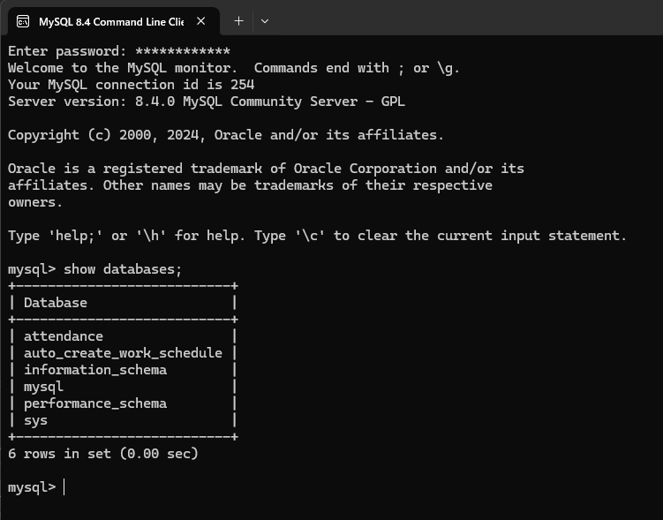

以下を実行で作成
create database attendance;

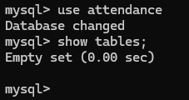
作成したDatabaseを使用
use attendance;

